FR Drawing Part 1
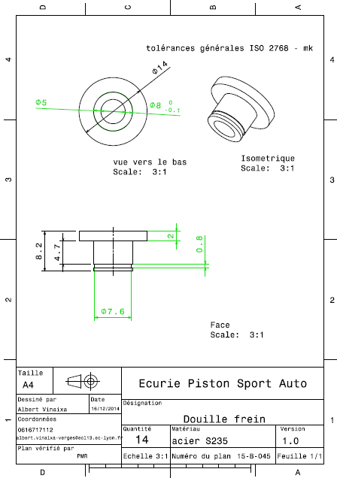
Drawing part : | FR 01001

